otchet
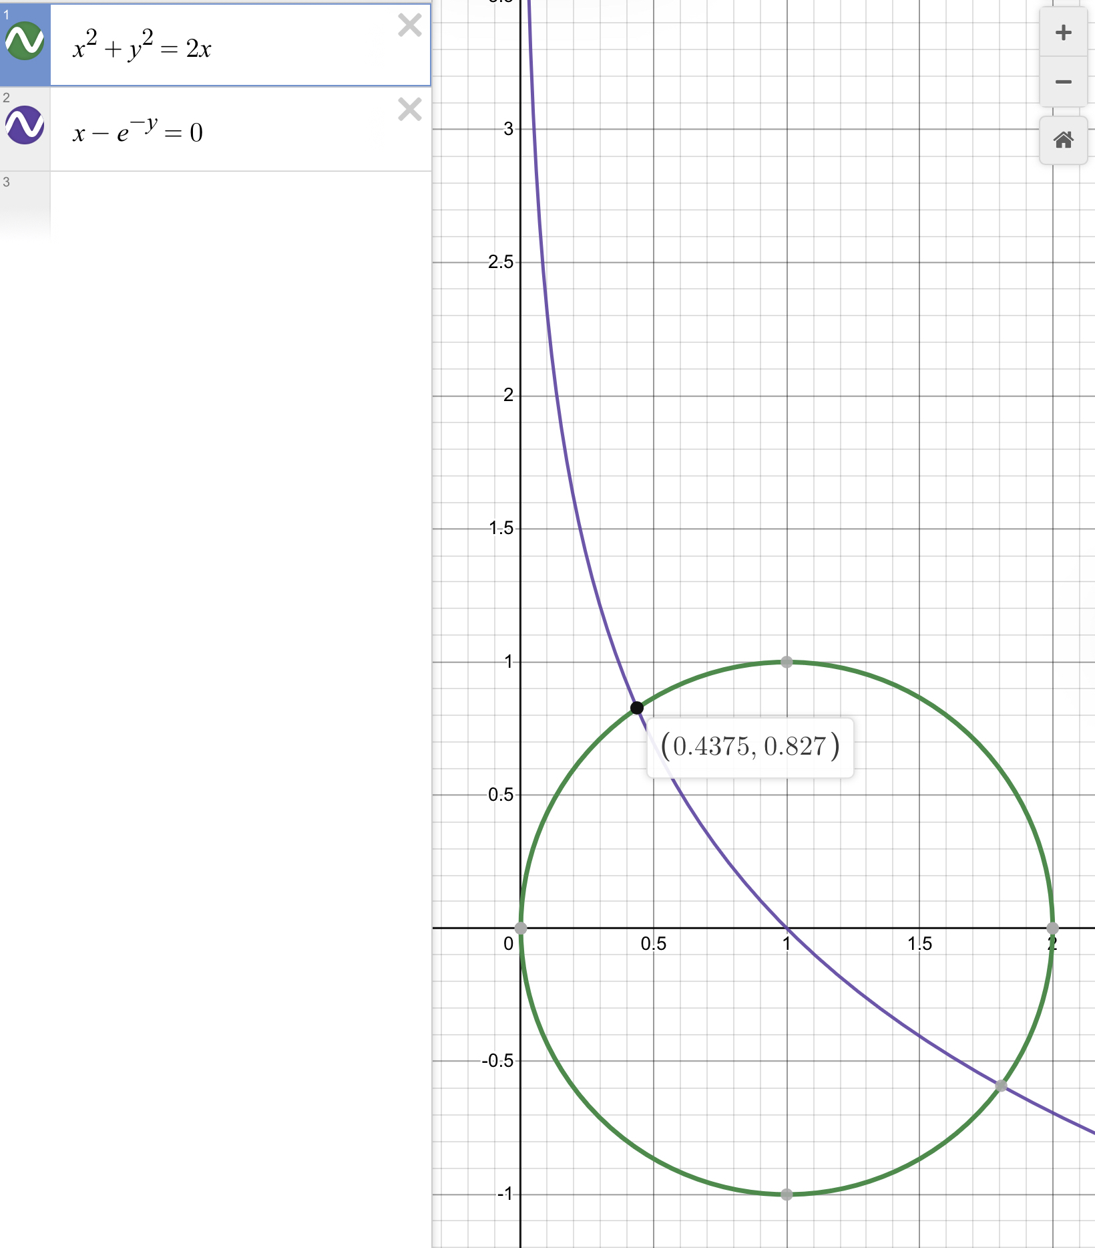
 | x | y | ||F(x y)|| | N+1 | x0 | y0 | q | mu
Простая итерация | 0.43745956349234677 | 0.8267710037592493 | 2.0353632975700364e-06 | 20 | 1 | 1 | 0.9801960588196068
Метод Зейдаля | 0.43746010196693436 | 0.8267697728471808 | 0.0 | 11 | 1 | 1 | 0.9801960588196068
Метод Ньютона | 0.43746931803349803 | 0.8267124988299565 | -1.5839748368107198e-05 | 13 | 1 | 1 |  | 2.6614496972738673

